BUG PRECIO
Tester: | Franco Marsili
Titulo: | Seccion principal, nombre de productos y precios.
Descripcion: | En la página de productos de bijouterie Yazluc no figuran los precios y el nombre de los productos que se venden.
Prioridad: | ALTA.
Criticidad: | ALTA.
Tipo de Bug:
S.O: | Windows 10.
Navegador: | Chrome.
Precondicion: | Ser un cliente que busca comprar o ser una persona que solo está navegando.
Pasos para su reproduccion: | 1-Ingresar a https://yazluc.netlify.app/. 2- Visualizar los precios y productos
Resultado obtenido: | No visualizamos nombres de productos y/o precios.
Resultado esperado: | Visualizar nombre y precios de los productos.
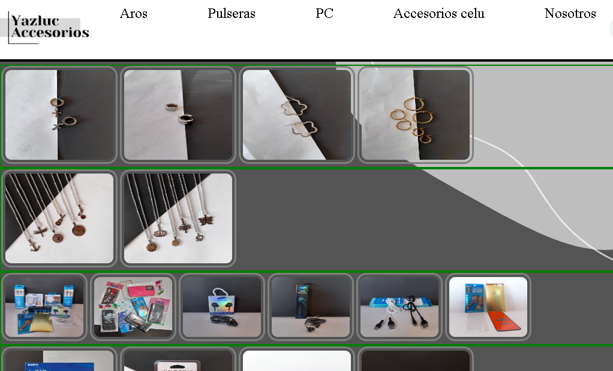
Evidencia: | Captura:

